cal foil stamp
Foil Stamp |  |  |  |  |  |  |  | จำนวนการคิดค่า Block | จำนวนการคิดค่าม้วน foil | จำนวนการคิดค่า foil stamp (labor)
F Code | size | color | ยอดงาน | ups | After ups | process |  |  |  |  | block foil stamp |  |  | ม้วน Foil |  |  | Foil Stamp (labor)
F000048 | 2 * 3 | เงินด้าน 12-U: 422K | 3,000 | 9 | 334 | foil stamp |  | 2 | 1 | 1 | 2 * 3 | เงินด้าน 12-U: 422K | F000048 | เงินด้าน 12-U: 422K | 2 * 3 | F000048 | เงินด้าน 12-U: 422K
F000048 | 3 * 4 | เงินด้าน 12-U: 422K | 3,000 | 9 | 334 | foil stamp |  | 1 | 1 | 1 | 3 * 4 | เงินด้าน 12-U: 422K | F000048 |  | 3 * 4 |  | เงินด้าน 12-U: 422K
F000048 | 2 * 3 | ทองกลาง 21-i-3 : OSP-213 | 3,000 | 9 | 334 | foil stamp |  | 1 | 1 | 1 | 2 * 3 | ทองกลาง 21-i-3 : OSP-213 | F000048, F000053, F000062 |  | 2 * 3 | F000053 | เงินด้าน 12-U: 422K
F000053 | 2 * 3 | ทองกลาง 21-i-3 : OSP-213 | 5,000 | 9 | 556 | foil stamp |  | 1 | 1 | 1 | 2 * 3 | เงินด้าน 12-U: 422K | F000053, F000062 |  |  | F000062 | เงินด้าน 12-U: 422K
F000062 | 2 * 3 | ทองกลาง 21-i-3 : OSP-213 | 5,500 | 9 | 612 | foil stamp |  | 1 | 1 | 1 | 3 * 4 | ทองแดง 71-K | F000053, F000061 |  | 4 * 5 | F000061 | ทองกลาง 21-i-3 : OSP-213
F000053 | 2 * 3 | เงินด้าน 12-U: 422K | 5,000 | 9 | 556 | foil stamp |  | 1 | 1 | 1 | 4 * 5 | เงินด้าน 12-U: 422K | F000061 |  | 2 * 3 | F000061 | ทองแดง 71-K
F000062 | 2 * 3 | เงินด้าน 12-U: 422K | 5,500 | 9 | 612 | foil stamp | Total | 7 | 6 | 6 | 2 * 3 | เงินด้าน 12-U: 422K | F000061 | ทองกลาง 21-i-3 : OSP-213 | 2 * 3 | F000048
F000053 | 3 * 4 | ทองแดง 71-K | 5,000 | 9 | 556 | foil stamp |  |  |  |  |  |  |  |  |  | F000053
F000061 | 3 * 4 | ทองแดง 71-K | 1,500 | 9 | 167 | foil stamp |  | เท่าจำนวนช่องของขนาดที่ใส่ | เท่าจำนวนการกดเลือก Process ***เท่ากันเสมอ |  |  |  |  |  |  | F000062
F000061 | 4 * 5 | เงินด้าน 12-U: 422K | 1,500 | 9 | 167 | foil stamp |  |  |  |  |  |  |  | ทองแดง 71-K | 3 * 4 | F000053
F000061 | 2 * 3 | เงินด้าน 12-U: 422K | 1,500 | 9 | 167 | foil stamp |  |  |  |  |  |  |  |  |  | F000061
F000048
F Code
F Code
F000048
F000053
F000062
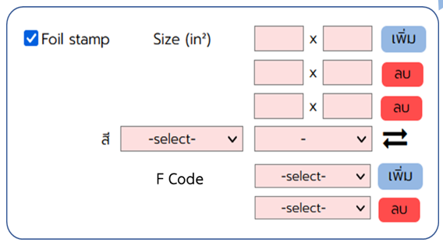
Drop down จากการกรอกยอด
Unit Price : คำนวณแยกของ 2 x 3 และ 3 x 4 แล้วรวมกัน
Qty : ยอดงานของ F000048
Price : Unit Price x ยอดงานของ F000048
 |  |  |  |  |  |  |  |  |  |  |  |  |  |  |  |  |  | ตัวอย่างคำนวณ |  |  | Volume | 15,000 | 15,000.00
 |  |  |  |  |  |  |  |  |  |  |  | การแสดงผล (Foil Stamp) |  |  |  |  |  |  |  |  | Unit Price | Qty | Price
 |  |  |  |  |  |  |  |  |  |  | Block 1 | Block Foil Stamp | F000048 | Area (in²) : 2 x 3 |  |  |  | Block Foil Stamp | F000048 | Area (in²) : 2 x 3 | 192.00 | 9 | 1,728.00
 |  |  |  |  |  |  |  |  |  |  | Block 2 | Block Foil Stamp | F000048 | Area (in²) : 3 x 4 |  |  |  | Block Foil Stamp | F000048 | Area (in²) : 3 x 4 | 264.00 | 9 | 2,376.00
F Code
F000053
F000062
F Code
F000053
F000061
 |  |  |  |  |  |  |  |  |  |  | ม้วน Foil 1 | Foil หน้าม้วน 24" ความยาว 400 ft |  | สีเงินด้าน 12-U: 422K |  |  |  | Foil หน้าม้วน 24" ความยาว 400 ft |  | สีเงินด้าน 12-U: 422K | 1.0555 | 3,000 | 3,166.50
Unit Price : ใช้ Aterups ของ F000048 หาเรท
Qty : ยอดงานของ F000048
Price : Unit Price x ยอดงานของ F000048
 |  |  |  |  |  |  |  |  |  |  | labor 1 | Foil Stamp |  |  |  |  |  | Foil Stamp |  |  | 0.22222 | 3,000 | 1,000.00
 |  |  |  |  |  |  |  |  |  |  | Block 3 | Block Foil Stamp | F000048, F000053, F000062 | Area (in²) : 2 x 3 |  |  |  | Block Foil Stamp | F000048, F000053, F000062 | Area (in²) : 2 x 3 | 192.00 | 9 | 1,728.00
 |  |  |  |  |  |  |  |  |  |  | ม้วน Foil 2 | Foil หน้าม้วน 25" ความยาว 400 ft |  | สีทองกลาง 21-i-3 : OSP-213 |  |  |  | Foil หน้าม้วน 25" ความยาว 400 ft |  | สีทองกลาง 21-i-3 : OSP-213 | 0.0990 | 13,500 | 1,336.50
 |  |  |  |  |  |  |  |  |  |  | labor 2 | Foil Stamp |  |  |  |  |  | Foil Stamp |  |  | 0.12593 | 13,500 | 1,700.05
F000061
F Code
F000061
F Code
 |  |  |  |  |  |  |  |  |  |  | Block 4 | Block Foil Stamp | F000053, F000062 | Area (in²) : 2 x 3 |  |  |  | Block Foil Stamp | F000053, F000062 | Area (in²) : 2 x 3 | 192.00 | 9 | 1,728.00
 |  |  |  |  |  |  |  |  |  |  | ม้วน Foil 3 | Foil หน้าม้วน 24" ความยาว 400 ft |  | สีเงินด้าน 12-U: 422K |  |  |  | Foil หน้าม้วน 24" ความยาว 400 ft |  | สีเงินด้าน 12-U: 422K | 0.3958 | 10,500 | 4,155.90
 |  |  |  |  |  |  |  |  |  |  | labor 3 | Foil Stamp |  |  |  |  |  | Foil Stamp |  |  | 0.12593 | 10,500 | 1,322.26
 |  |  |  |  |  |  |  |  |  |  | Block 5 | Block Foil Stamp | F000053, F000061 | Area (in²) : 3 x 4 |  |  |  | Block Foil Stamp | F000053, F000061 | Area (in²) : 3 x 4 | 264.00 | 9 | 2,376.00
 |  |  |  |  |  |  |  |  |  |  | ม้วน Foil 4 | Foil หน้าม้วน 25" ความยาว 400 ft |  | สีทองแดง 71-K |  |  |  | Foil หน้าม้วน 25" ความยาว 400 ft |  | สีทองแดง 71-K | 0.2951 | 6,500 | 1,918.15
 |  |  |  |  |  |  |  |  |  |  | labor 4 | Foil Stamp |  |  |  |  |  | Foil Stamp |  |  | 0.15000 | 6,500 | 1,000.00
 |  |  |  |  |  |  |  |  |  |  | Block 6 | Block Foil Stamp | F000061 | Area (in²) : 4 x 5 |  |  |  | Block Foil Stamp | F000061 | Area (in²) : 4 x 5 | 360.00 | 9 | 3,240.00
 |  |  |  |  |  |  |  |  |  |  | ม้วน Foil 5 | Foil หน้าม้วน 24" ความยาว 400 ft |  | สีเงินด้าน 12-U: 422K |  |  |  | Foil หน้าม้วน 24" ความยาว 400 ft |  | สีเงินด้าน 12-U: 422K | 1.1875 | 1,500 | 3,800.00
 |  |  |  |  |  |  |  |  |  |  | labor 5 | Foil Stamp |  |  |  |  |  | Foil Stamp |  |  | 0.22222 | 1,500 | 1,000.00
 |  |  |  |  |  |  |  |  |  |  | Block 7 | Block Foil Stamp | F000061 | Area (in²) : 2 x 3 |  |  |  | Block Foil Stamp | F000061 | Area (in²) : 2 x 3 | 192.00 | 9 | 1,728.00
 |  |  |  |  |  |  |  |  |  |  | ม้วน Foil 6 | Foil หน้าม้วน 24" ความยาว 400 ft |  | สีเงินด้าน 12-U: 422K |  |  |  | Foil หน้าม้วน 24" ความยาว 400 ft |  | สีเงินด้าน 12-U: 422K | 0.3958 | 1,500 | 3,800.00
 |  |  |  |  |  |  |  |  |  |  | labor 6 | Foil Stamp |  |  |  |  |  | Foil Stamp |  |  | 0.22222 | 1,500 | 1,000.00

cal emboss-deboss
Emboss/Deboss
F Code | size | ความลึก/ความนูน | process | ยอดงาน | ups | After ups | block emboss/deboss |  |  |  | bossing (labor)
F000048 | 3 * 4 | 1.25 | emboss | 3,000 | 9 | 334 | 3 * 4 | 1.25 | emboss | F000048 | 1.25 : emboss
F Code
Drop down จากการกรอกยอด
F000048 | 2 * 3 | 1.65 | emboss | 3,000 | 9 | 334 | 2 * 3 | 1.65 | emboss | F000048, F000053, F000062 | 1.65 : emboss
F000053 | 2 * 3 | 1.65 | emboss | 5,000 | 9 | 556 | 2 * 3 | 1.25 | deboss | F000053, F000062 | 1.25 : deboss
F000062 | 2 * 3 | 1.65 | emboss | 5,500 | 9 | 612 | 3 * 4 | 1.65 | deboss | F000053, F000061 | 1.65 : deboss
F000053 | 2 * 3 | 1.25 | deboss | 5,000 | 9 | 556 | 4 * 5 | 1.25 | emboss | F000061 | 1.25 : emboss
F000062 | 2 * 3 | 1.25 | deboss | 5,500 | 9 | 612 | 2 * 3 | 1.25 | emboss | F000061 | 1.25 : emboss
F000053 | 3 * 4 | 1.65 | deboss | 5,000 | 9 | 556
F000061 | 3 * 4 | 1.65 | deboss | 1,500 | 9 | 167
F Code
Drop down จากการกรอกยอด
F000061 | 4 * 5 | 1.25 | emboss | 1,500 | 9 | 167 |  |  |  |  | ตัวอย่างคำนวณ |  |  | Volume | 15,000 | 15,000.00
F000061 | 2 * 3 | 1.25 | emboss | 1,500 | 9 | 167 |  |  |  |  |  |  |  | Unit Price | Qty | Price
 |  |  |  |  |  |  | การแสดงผล (Emboss/Deboss) |  |  |  | Block Emboss | F000048 | Area (in²) : 3 x 4 | 408.00 | 9 | 3,672.00
F000048
F Code
F Code
F000053
F000061
 |  |  |  |  |  |  | Block Emboss | F000048 | Area (in²) : 3 x 4 |  | Emboss |  |  | 0.22222 | 3,000 | 1,000.00
 |  |  |  |  |  |  | Emboss |  |  |  | Block Emboss | F000048, F000053, F000062 | Area (in²) : 2 x 3 | 264.00 | 9 | 2,376.00
 |  |  |  |  |  |  | Block Emboss | F000048, F000053, F000062 | Area (in²) : 2 x 3 |  | Emboss |  |  | 0.12593 | 13,500 | 1,700.05
 |  |  |  |  |  |  | Emboss |  |  |  | Block Deboss | F000053, F000062 | Area (in²) : 2 x 3 | 189.00 | 9 | 1,701.00
F Code
F000048
F000053
F000062
F Code
F000061
 |  |  |  |  |  |  | Block Deboss | F000053, F000062 | Area (in²) : 2 x 3 |  | Deboss |  |  | 0.12593 | 10,500 | 1,322.26
 |  |  |  |  |  |  | Deboss |  |  |  | Block Deboss | F000053, F000061 | Area (in²) : 3 x 4 | 282.00 | 9 | 2,538.00
 |  |  |  |  |  |  | Block Deboss | F000053, F000061 | Area (in²) : 3 x 4 |  | Deboss |  |  | 0.15000 | 6,500 | 1,000.00
 |  |  |  |  |  |  | Deboss |  |  |  | Block Emboss | F000061 | Area (in²) : 4 x 5 | 600.00 | 9 | 5,400.00
F Code
F000061
 |  |  |  |  |  |  | Block Emboss | F000061 | Area (in²) : 4 x 5 |  | Emboss |  |  | 0.22222 | 1,500 | 1,000.00
F Code
F000053
F000062
 |  |  |  |  |  |  | Emboss |  |  |  | Block Emboss | F000061 | Area (in²) : 2 x 3 | 264.00 | 9 | 2,376.00
 |  |  |  |  |  |  | Block Emboss | F000061 | Area (in²) : 2 x 3 |  | Emboss |  |  | 0.22222 | 1,500 | 1,000.00
 |  |  |  |  |  |  | Emboss

Sheet1
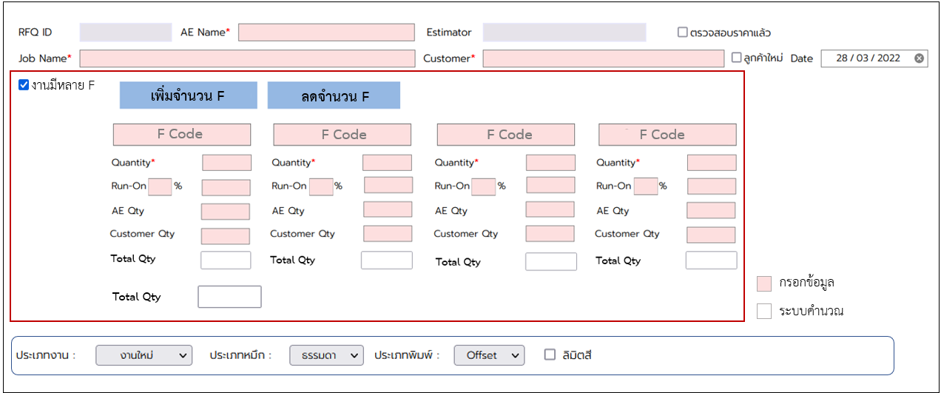
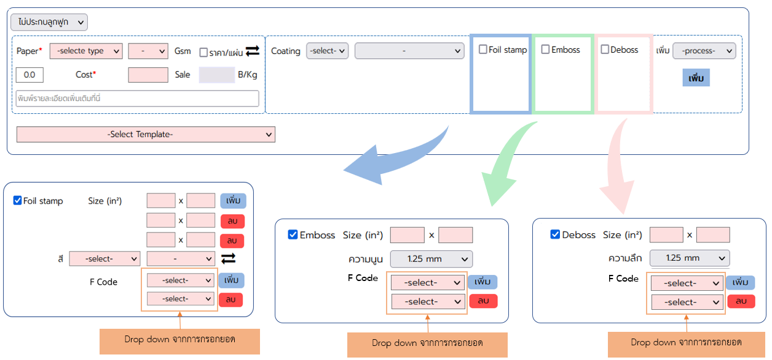
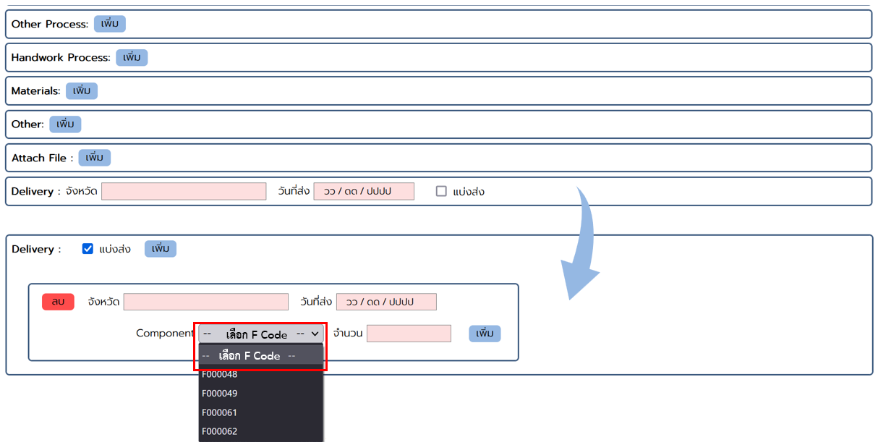
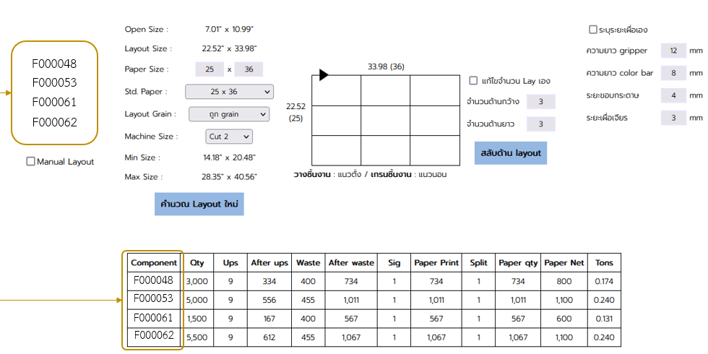
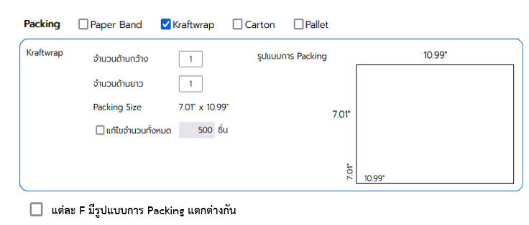
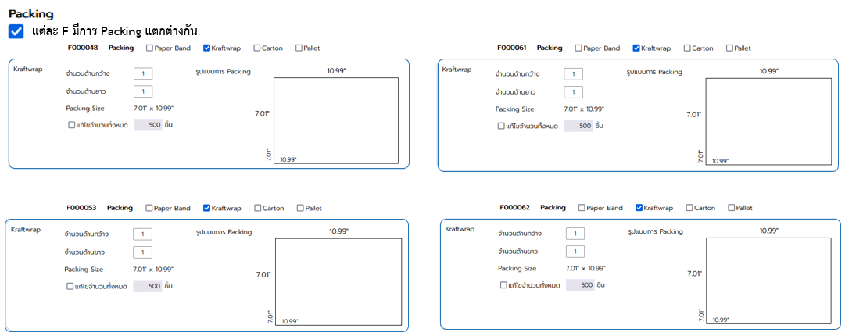
Offset | Flexo

